Info
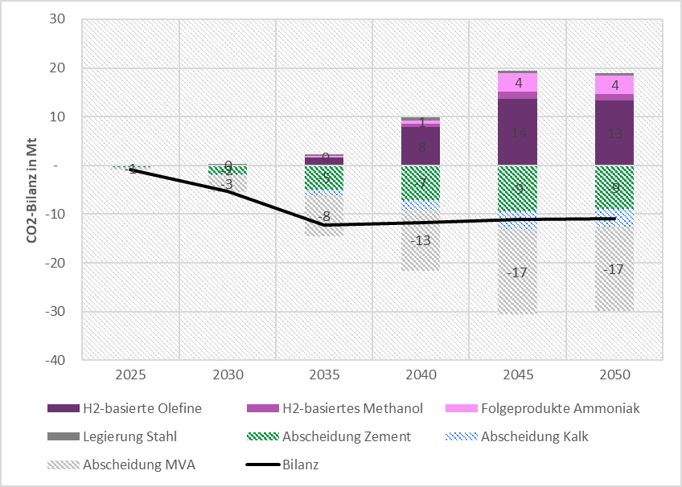
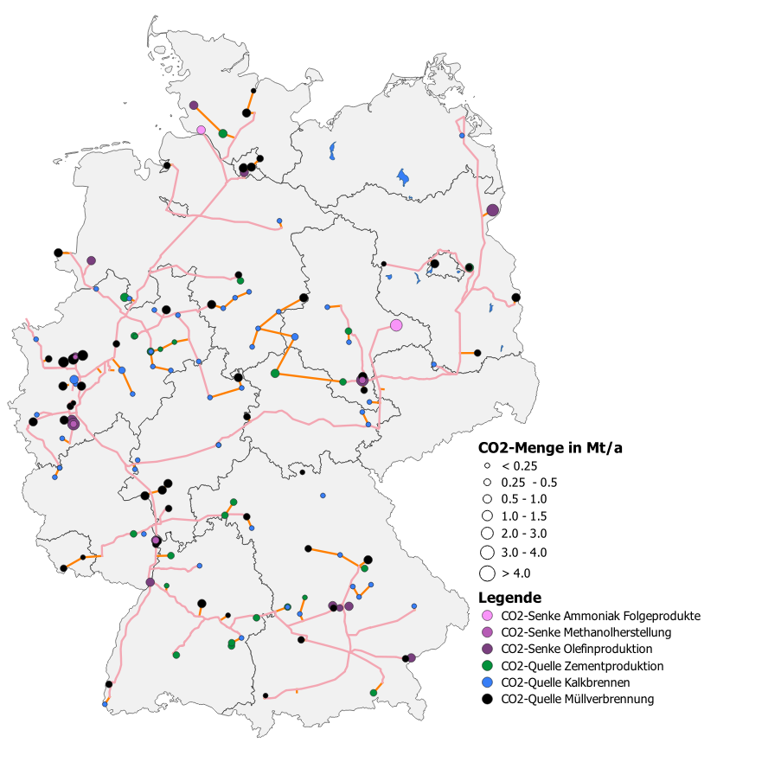

Abbildungen
Abbildungen

O45-H2 |  |  |  |  |  |  | O45-H2
CO2-Bedarf nach Quelle | 2025 | 2030 | 2035 | 2040 | 2045 | 2050 | CO2-Angebot nach Quelle | 2025.00 | 2030.00 | 2035.00 | 2040.00 | 2045.00 | 2050.00
H2-basierte Olefine | - | - | 2 | 8 | 27 | 26 | Abscheidung Zement | -0.31 | -1.85 | -4.77 | -6.56 | -8.49 | -8.04
H2-basiertes Methanol | - | - | 0 | 1 | 1 | 1 | Abscheidung Kalk | 0.00 | -0.22 | -1.14 | -1.82 | -3.25 | -3.16
Folgeprodukte Ammoniak | - | 0 | 0 | 1 | 4 | 4 | Abscheidung MVA | -0.64 | -3.87 | -10.52 | -16.98 | -26.70 | -27.12
Legierung Stahl | - | 0 | 1 | 1 | 1 | 1
 |  |  |  |  |  |  | Bilanz | -0.94 | -5.67 | -14.03 | -15.47 | -5.86 | -7.06
T45-PtG/PtL |  |  |  |  |  |  | T45-PtG/PtL
CO2-Bedarf nach Quelle | 2025 | 2030 | 2035 | 2040 | 2045 | 2050 | CO2-Angebot nach Quelle | 2025.00 | 2030.00 | 2035.00 | 2040.00 | 2045.00 | 2050.00
H2-basierte Olefine | - | - | 0 | 6 | 6 | 6 | Abscheidung Zement | -0.35 | -1.85 | -5.32 | -7.97 | -11.25 | -10.56
H2-basiertes Methanol | - | - | - | - | - | - | Abscheidung Kalk | 0.00 | -0.18 | -1.20 | -2.18 | -4.44 | -4.57
Folgeprodukte Ammoniak | - | - | - | - | - | - | Abscheidung MVA | -0.59 | -3.46 | -8.47 | -12.55 | -17.43 | -17.43
Legierung Stahl | - | - | - | - | - | -
 |  |  |  |  |  |  | Bilanz | -0.94 | -5.49 | -14.60 | -16.41 | -26.84 | -26.29
T45-RedEff |  |  |  |  |  |  | T45-RedEff
CO2-Bedarf nach Quelle | 2025 | 2030 | 2035 | 2040 | 2045 | 2050 | CO2-Angebot nach Quelle | 2025.00 | 2030.00 | 2035.00 | 2040.00 | 2045.00 | 2050.00
H2-basierte Olefine | - | - | 0 | 7 | 23 | 23 | Abscheidung Zement | -0.34 | -1.84 | -5.16 | -7.56 | -10.18 | -9.49
H2-basiertes Methanol | - | 0 | 1 | 1 | 1 | 1 | Abscheidung Kalk | 0.00 | -0.18 | -1.16 | -2.08 | -4.05 | -4.14
Folgeprodukte Ammoniak | 0 | 1 | 2 | 3 | 3 | 3 | Abscheidung MVA | -0.59 | -3.46 | -8.47 | -12.55 | -17.43 | -17.43
Legierung Stahl | 0 | 0 | 0 | 1 | 1 | 1
 |  |  |  |  |  |  | Bilanz | -0.78 | -4.68 | -11.75 | -10.99 | -2.96 | -2.46
T45-RedGas |  |  |  |  |  |  | T45-RedGas
CO2-Bedarf nach Quelle | 2025 | 2030 | 2035 | 2040 | 2045 | 2050 | CO2-Angebot nach Quelle | 2025.00 | 2030.00 | 2035.00 | 2040.00 | 2045.00 | 2050.00
H2-basierte Olefine | - | - | 0 | 6 | 22 | 22 | Abscheidung Zement | -0.35 | -1.91 | -5.42 | -7.98 | -10.75 | -10.05
H2-basiertes Methanol | - | 0 | 1 | 1 | 1 | 1 | Abscheidung Kalk | 0.00 | -0.18 | -1.21 | -2.17 | -4.23 | -4.35
Folgeprodukte Ammoniak | 0 | 1 | 2 | 3 | 3 | 3 | Abscheidung MVA | -0.59 | -3.46 | -8.47 | -12.55 | -17.43 | -17.43
Legierung Stahl | 0 | 0 | 0 | 1 | 1 | 1
 |  |  |  |  |  |  | Bilanz | -0.76 | -4.64 | -11.97 | -11.86 | -5.14 | -4.65
O45-Strom |  |  |  |  |  |  | O45-Strom
CO2-Bedarf nach Quelle | 2025 | 2030 | 2035 | 2040 | 2045 | 2050 | CO2-Angebot nach Quelle | 2025.00 | 2030.00 | 2035.00 | 2040.00 | 2045.00 | 2050.00
H2-basierte Olefine | - | - | 2 | 8 | 14 | 13 | Abscheidung Zement | -0.30 | -1.84 | -4.93 | -7.09 | -9.49 | -8.98
H2-basiertes Methanol | - | - | 0 | 1 | 1 | 1 | Abscheidung Kalk | 0.00 | -0.22 | -1.17 | -1.96 | -3.59 | -3.50
Folgeprodukte Ammoniak | - | 0 | 0 | 1 | 4 | 4 | Abscheidung MVA | -0.59 | -3.46 | -8.47 | -12.55 | -17.43 | -17.43
Legierung Stahl | - | 0 | 0 | 1 | 1 | 1 | Abscheidung Chem.Rec. | 0.00
 |  |  |  |  |  |  | Bilanz | -1 | -5 | -12 | -12 | -11 | -11

O45-Strom
T45-RedGas

T45-RedEff

T45-PtG/PtL

O45-H2
 | H2-basierte Olefine | H2-basiertes Methanol | Folgeprodukte Ammoniak | Legierung Stahl | Abscheidung Zement | Abscheidung Kalk | Abscheidung MVA | Abscheidung MVA max | Bilanz
2025 | - | - | - | - | -0.31 | 0.00 | -0.64 |  | -0.94
2030 | - | - | 0 | 0 | -1.85 | -0.22 | -3.87 |  | -5.67
2035 | 2 | 0 | 0 | 1 | -4.77 | -1.14 | -10.52 |  | -14.03
2040 | 8 | 1 | 1 | 1 | -6.56 | -1.82 | -16.98 |  | -15.47
2045 | 27 | 1 | 4 | 1 | -8.49 | -3.25 | -26.70 |  | -5.86
2050 | 26 | 1 | 4 | 1 | -8.04 | -3.16 | -27.12 |  | -7.06

Pivot_compare
Region | (Alle)

Zeilenbeschriftungen | Summe von 2025 | Summe von 2030 | Summe von 2035 | Summe von 2040 | Summe von 2045 | Summe von 2050
Industrie-CCS | 17.641863054 | 19.587613212 | 44.619685709 | 67.082671228 | 90.546978807 | 90.546978807
Cement clinker | 13.548368381 | 11.930371542 | 12.866591305 | 11.769628457 | 10.766591305 | 10.766591305
Chemical park | 0 | 0 | 4.524001 | 9.047999 | 13.572 | 13.572
Iron and steel | 0 | 0 | 8.426167 | 16.852333 | 25.2785 | 25.2785
Lime | 3.50 | 4.20 | 3.50 | 3.20 | 3.00 | 3.00
municipal waste incinerator. | 0.593494675 | 3.457241669 | 8.470592406 | 12.548044769 | 17.432887501 | 17.432887501
Refinery | 0 | 0 | 5.598667 | 11.197333 | 16.796 | 16.796
Steam cracker | 0 | 0 | 1.233667 | 2.467333 | 3.701 | 3.701
Orientierungsszenario_Strom | 17.641863054 | 19.587613212 | 24.837183709 | 27.517673227 | 31.199478769 | 31.199478769
Cement clinker | 13.548368381 | 11.930371542 | 12.866591305 | 11.769628457 | 10.766591305 | 10.766591305
Lime | 3.50 | 4.20 | 3.50 | 3.20 | 3.00 | 3.00
municipal waste incinerator. | 0.593494675 | 3.457241669 | 8.470592406 | 12.548044769 | 17.432887501 | 17.432887501
(Leer)
(Leer)
Gesamtergebnis | 35.283726108 | 39.175226424 | 69.456869418 | 94.600344455 | 121.74645758 | 121.74645758

year | Scenario | Cement clinker | Chemical park | Iron and steel | Lime | municipal waste incinerator. | Refinery | Steam cracker
2020 | Industrie-CCS | 0.00 | 0.00 | 0.00 | 0.00 | 0.00 | 0.00 | 0.00
 | Orientierungsszenario_Strom | 0.00 | 0.00 | 0.00 | 0.00 | 0.00 | 0.00 | 0.00
2025 | Industrie-CCS | 13.55 | 0.00 | 0.00 | 3.50 | 0.59 | 0.00 | 0.00
 | Orientierungsszenario_Strom | 13.55 | 0.00 | 0.00 | 3.50 | 0.59 | 0.00 | 0.00
2030 | Industrie-CCS | 11.93 | 0.00 | 0.00 | 4.20 | 3.46 | 0.00 | 0.00
 | Orientierungsszenario_Strom | 11.93 | 0.00 | 0.00 | 4.20 | 3.46 | 0.00 | 0.00
2035 | Industrie-CCS | 12.87 | 4.52 | 8.43 | 3.50 | 8.47 | 5.60 | 1.23
 | Orientierungsszenario_Strom | 12.87 | 0.00 | 0.00 | 3.50 | 8.47 | 0.00 | 0.00
2040 | Industrie-CCS | 11.77 | 9.05 | 16.85 | 3.20 | 12.55 | 11.20 | 2.47
 | Orientierungsszenario_Strom | 11.77 | 0.00 | 0.00 | 3.20 | 12.55 | 0.00 | 0.00
2045 | Industrie-CCS | 10.77 | 13.57 | 25.28 | 3.00 | 17.43 | 16.80 | 3.70
 | Orientierungsszenario_Strom | 10.77 | 0.00 | 0.00 | 3.00 | 17.43 | 0.00 | 0.00
2050 | Industrie-CCS | 10.77 | 13.57 | 25.28 | 3.00 | 17.43 | 16.80 | 3.70
 | Orientierungsszenario_Strom | 10.77 | 0.00 | 0.00 | 3.00 | 17.43 | 0.00 | 0.00

